２期レポート（記入例）
2期レポート 記入例 |  |  |  |  |  |  |  | 受講者名簿番号 |  | （小） | ○
注意：（校種）は（小）（中）（高）（特）のいずれかです。番号は[１期]で配付する受講者名簿を参照して御記入ください。
[１期]の研修後、[２期]までに取り組んだことについての成果と課題をまとめてください。

所属 |  | 山口県 |  | 立 | ○○○○○○ |  | 学校 | 氏名 | ○○○ ○○○
実践日時 |  | 9 | 月 | ○ | 日 | ○ | 曜日 |  | ○ |  | 限
学年・学科 |  | 高等学校 |  | 1 | 年 |  |  |  | 科 | ○○ | 人
学習場面 |  | ■ | 授業 |  |  | 特別活動 |  |  | その他
教科・科目 |  | ○○○ |  |  |  | （科目名）
単元・領域等 |  | ○○○
教材等 |  | ○○○

[１期]講義キーワード➡自身の授業づくりに活用した点 ※複数可 |  |  |  |  | 学習内容 ※図表や画像等の例
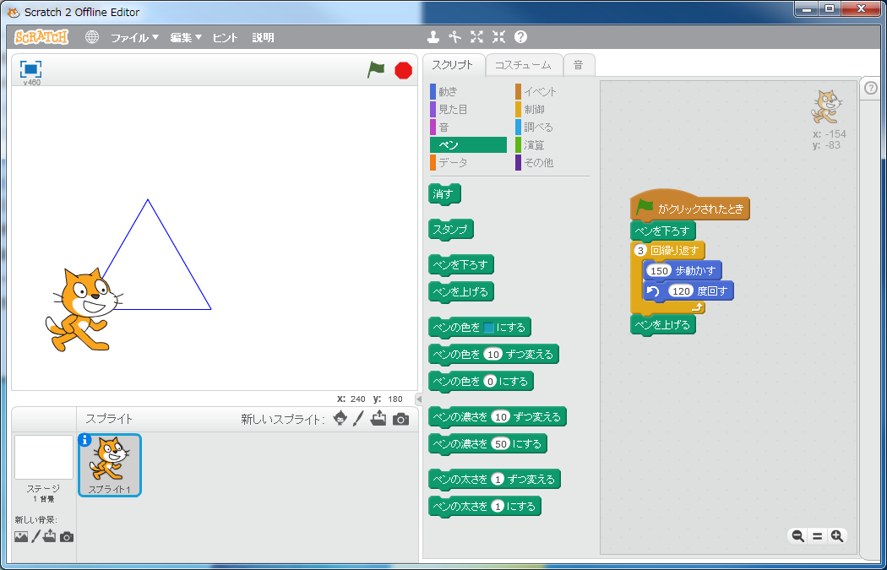
■ | 開いた問い |  |  |  | （※ＩＣＴを効果的に活用した学習内容が分かる図表や画面等を以下に１～２枚貼り付け）
 | 子どもの生活との関わり
 | 揺さぶる問い
 | 具体的な言葉
 | 友と解決したくなる問い
 | 学習プロセスの視覚化
 | 単元を貫いた継続的な問い
ＩＣＴの活用 ※複数可 |  |  |  |  | 授業の流れや取組の詳細 ※７行程度
■ | 写真（拡大/縮小） |  |  |  | ○○○ ～
 | 動画
 | タブレット（１人１台）
■ | タブレット（ペア/班）
 | パソコン
 | プロジェクタ
 | その他

学び合う校内研修の成果と課題 ※７行程度
○○○ ～

校内研修の様子１
校内研修の様子２
校内研修の様子３
校内研修の様子４

※１０月１０日（木）までに御提出ください。提出先メールアドレス：gakko@center.ysn21.jp

